Aufgabe 1
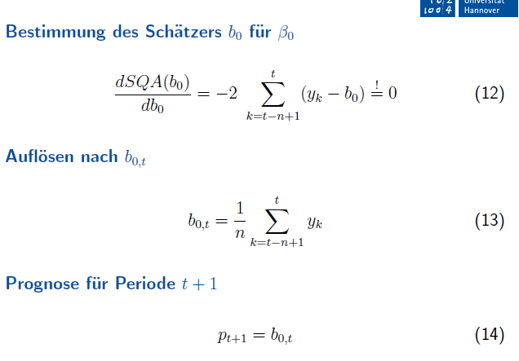
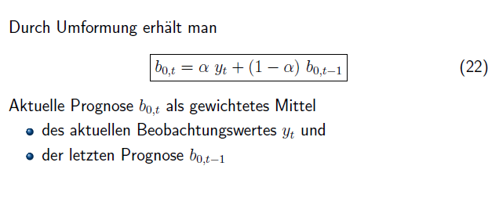
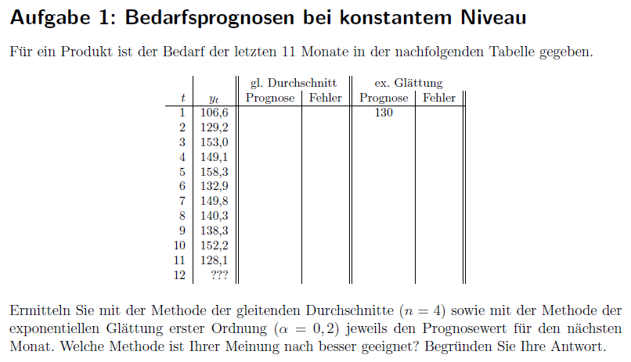
 |  | gl. Durchschnitt |  |  | ex. Glättung
t | y_t | Prognose | Fehler | abs. Fehler | Prognose | Fehler | abs. Fehler
1 | 106.6
2 | 129.2
3 | 153
4 | 149.1
5 | 158.3
6 | 132.9
7 | 149.8
8 | 140.3
9 | 138.3
10 | 152.2
11 | 128.1
12 | ???

 | y_t | gl. Durchschnitt Prognose | ex. Glättung Prognose
 | 106.6
 | 129.2
 | 153
 | 149.1
 | 158.3
 | 132.9
 | 149.8
 | 140.3
 | 138.3
 | 152.2
 | 128.1

Aufgabe 2
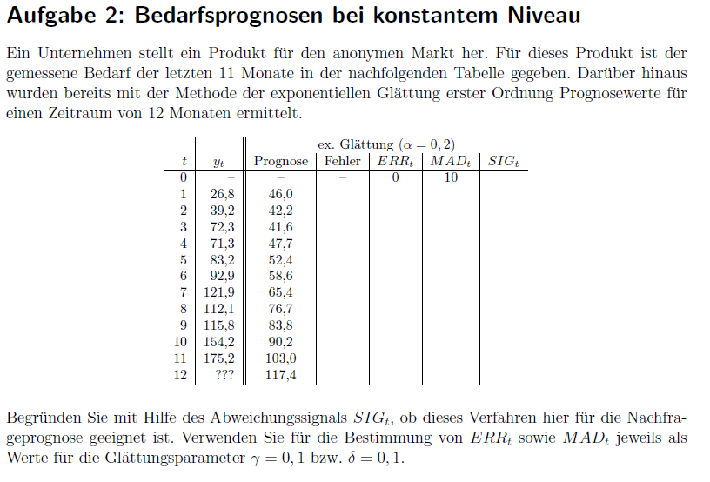
t | y_t | Prognose | Fehler | ERR | MAD | SIG
0 |  |  |  | 0 | 10
1 | 26.8 | 46
2 | 39.2 | 42.2
3 | 72.3 | 41.6
4 | 71.3 | 47.7
5 | 83.2 | 52.4
6 | 92.9 | 58.6
7 | 121.9 | 65.4
8 | 112.1 | 76.7
9 | 115.8 | 83.8
10 | 154.2 | 90.2
11 | 175.2 | 103.0
12 | ??? | 117.4
 | y_t | Prognose
0
1 | 26.8 | 46
2 | 39.2 | 42.16
3 | 72.3 | 41.568
4 | 71.3 | 47.7144
5 | 83.2 | 52.43152
6 | 92.9 | 58.585216
7 | 121.9 | 65.4481728
8 | 112.1 | 76.73853824
9 | 115.8 | 83.810830592
10 | 154.2 | 90.208664474
11 | 175.2 | 103.00693158

Aufgabe 3
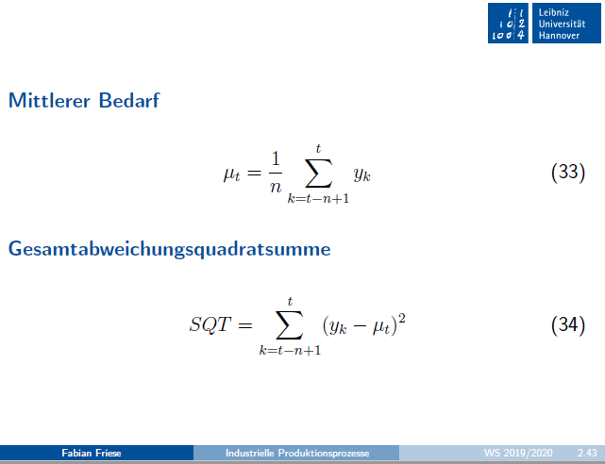
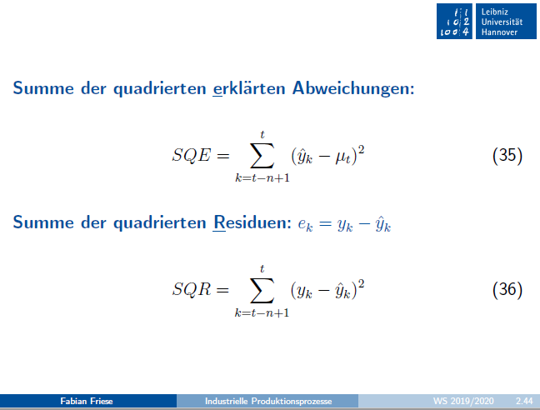
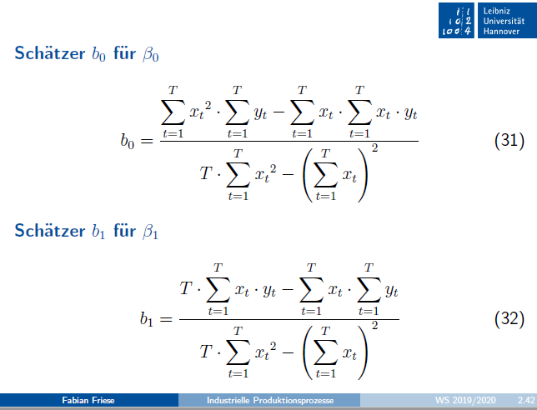

 | x_t | y_t
1. Reihe | 1 | 3 | b_0 | Zähler |  |  | b_1 | Zähler
 | 2 | 5 |  | Nenner
 | 3 | 7 |  | b_0 |  |  |  | b_1
 | 4 | 9

2. Reihe | 1 | 4 | b_0 | Zähler |  |  | b_1 | Zähler
 | 2 | 4 |  | Nenner
 | 3 | 6 |  | b_0 |  |  |  | b_1
 | 4 | 10
1. Reihe
2. Reihe


 | x_t | y_t | y^_t | mu_t |  | SQE | SQE | SQR | r^2
1. Reihe | 1 | 3
 | 2 | 5
 | 3 | 7
 | 4 | 9
 | 5 |  |  |  | Summe | 0 | 0 | 0

2. Reihe | 1 | 4
 | 2 | 4
 | 3 | 6
 | 4 | 10
 | 5 |  |  |  | Summe | 0 | 0 | 0

Aufgabe 4
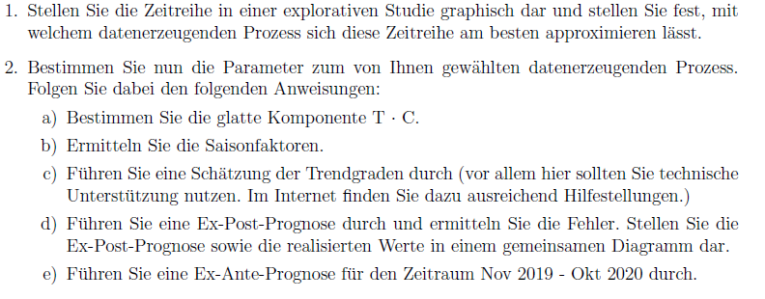
 |  | t | y_t | TC | SI |  | s_roh | s | s | TCI | y^_t | Fehler
Nov/Dez | 2016 | 1 | 15.45 |  |  | s1
Jan/Feb | 2017 | 2 | 46.26 |  |  | s2
Mar/Apr | 2017 | 3 | 85.52 |  |  | s3
Mai/Jun | 2017 | 4 | 139.13 |  |  | s4
Jul/Aug | 2017 | 5 | 213.84 |  |  | s5
Sep/Okt | 2017 | 6 | 101.08 |  |  | s6
Nov/Dez | 2017 | 7 | 43.65
Jan/Feb | 2018 | 8 | 95.02
Mar/Apr | 2018 | 9 | 218.36
Mai/Jun | 2018 | 10 | 278.91
Jul/Aug | 2018 | 11 | 379.53
Sep/Okt | 2018 | 12 | 175.57
Nov/Dez | 2018 | 13 | 78.07
Jan/Feb | 2019 | 14 | 153.42
Mar/Apr | 2019 | 15 | 285.93
Mai/Jun | 2019 | 16 | 407.55
Jul/Aug | 2019 | 17 | 537.84
Sep/Okt | 2019 | 18 | 243.24
Nov/Dez | 2019 | 19
Jan/Feb | 2020 | 20
Mar/Apr | 2020 | 21
Mai/Jun | 2020 | 22
Jul/Aug | 2020 | 23
Sep/Okt | 2020 | 24

